상품제안서
건강방짜유기수저 1벌 | 상품코드: S12660

 |  |  |  |  |  |  | 02-713-8555 | www.synergygift.co.kr
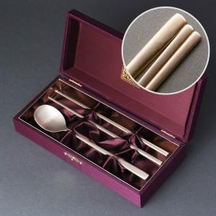

【상세/제작정보】 | <p><span style="font-size: 12pt;">* 레이저 인쇄 선택시 -&nbsp;</span><span style="font-size: 16px;">숟가락앞+젓가락앞+젓가락뒤 포함</span></p><p><span style="font-size: 12pt;">​</span></p><p><span style="font-size: 12pt;">*&nbsp;</span><span style="font-size: 12pt;">케이스 내/외부 추가인쇄 고객센터로 문의해주세요!</span>​</p>

【인쇄/포장옵션】 | 레이저 / 포장지포장

【공급단가】 | 수량 | 20~ | 50~ | 100~ | 500~ | 1,000~
*VAT별도 | 기본형 | 24,800원 | 23,200원 | 22,500원 | 21,200원 | 20,800원
 | 수저받침추가 | 31,200원 | 29,700원 | 29,000원 | 28,000원 | 27,200원

【상품 URL】 | https://www.synergygift.co.kr:443/src/goods_detail.php?gdno=3439

